Sheet1
1. 관찰 및 결과 |  |  |  |  |  |  |  | 2. 분석 및 토의
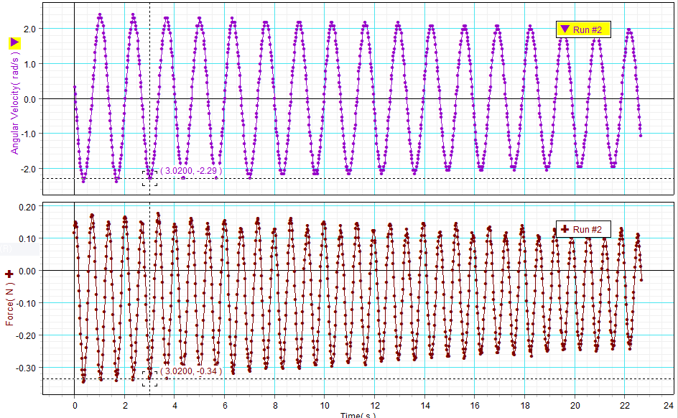
(1) 1차 실험 |  |  |  |  |  |  |  | (1) 1차 실험

<표 1> 진자의 특성 |  | <표 2> 추의 최저점에서 측정한 구심력과 진자의 회전속도 |  |  |  |  |  | <표 5> 구심력 측정 값과 계산 값의 비교
진자 특성 | 값 | 점 | 구심력(N) | 각속도 ω (rad/s) | 막대 중심 속도(m/s) | 추 중심 속도(m/s) |  | 점 | 구심력 측정 값 (N) 힘 센서 사용 | 질량 중심의 구심력 계산 값 (N) 식 (1) 사용 |  |  | 오차 (%)
진자 막대 질량 | 6.1*10-3kg | 1 | 0.34 | -2.29 | -0.83 | -1.28
진자 막대 질량중심의 회전 반지름 | 0.364m | 2 | 0.32 | -2.29 | -0.83 | -1.28 |  |  |  | 막대 | 추 | 진자
추 질량 | 99.5*10-3kg | 3 | 0.30 | -2.29 | -0.83 | -1.28 |  | 1 | 0.34 | 0.01 | 0.29 | 0.30 | 10.6%
추 질량중심의 회전 반지름 | 0.56m | 4 | 0.31 | -2.29 | -0.83 | -1.28 |  | 2 | 0.32 | 0.01 | 0.29 | 0.30 | 5.0%
 |  | 5 | 0.29 | -2.18 | -0.79 | -1.22 |  | 3 | 0.30 | 0.01 | 0.29 | 0.30 | 1.3%
 |  |  |  |  |  |  |  | 4 | 0.31 | 0.01 | 0.29 | 0.30 | 2.0%
 |  |  |  |  |  |  |  | 5 | 0.29 | 0.01 | 0.26 | 0.28 | 5.0%
(2) 2차 실험 |  |  |  |  |  |  | 1차 실험 그래프

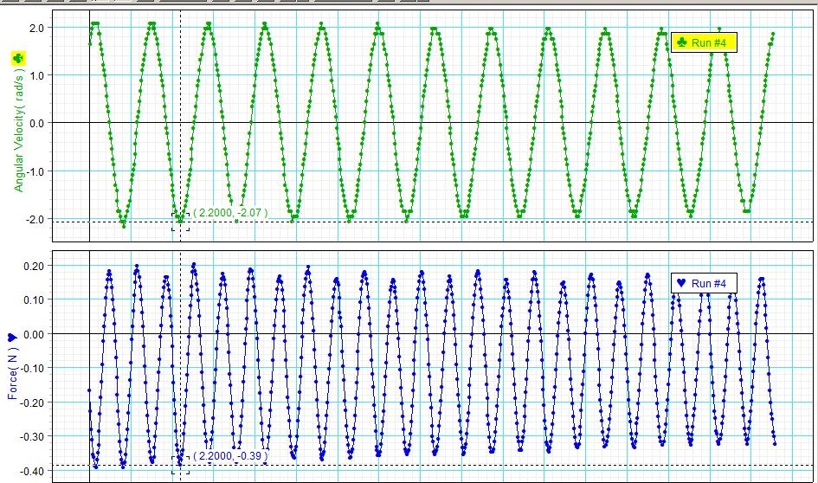
<표 3> 진자의 특성 |  | <표 4> 추의 최저점에서 측정한 구심력과 진자의 회전속도 |  |  |  |  |  | (2) 2차 실험
진자 특성 | 값 | 점 | 구심력(N) | 각속도 ω (rad/s) | 막대 중심 속도(m/s) | 추 중심 속도(m/s)
진자 막대 질량 | 6.1*10-3kg | 1 | 0.39 | -2.07 | -0.75 | -1.15 |  | <표 6> 구심력 측정 값과 계산 값의 비교
진자 막대 질량중심의 회전 반지름 | 0.364m | 2 | 0.38 | -2.07 | -0.75 | -1.15 |  | 점 | 구심력 측정 값 (N) 힘 센서 사용 | 질량 중심의 구심력 계산 값 (N) 식 (1) 사용 |  |  | 오차 (%)
추 질량 | 149.4*10-3kg | 3 | 0.37 | -2.07 | -0.75 | -1.15
추 질량중심의 회전 반지름 | 0.556m | 4 | 0.35 | -2.07 | -0.75 | -1.15 |  |  |  | 막대 | 추 | 진자
 |  | 5 | 0.34 | -1.96 | -0.71 | -1.09 |  | 1 | 0.39 | 0.01 | 0.36 | 0.37 | 6.3%
 |  |  |  |  |  |  |  | 2 | 0.38 | 0.01 | 0.36 | 0.37 | 3.8%
 |  |  |  |  |  |  |  | 3 | 0.37 | 0.01 | 0.36 | 0.37 | 1.2%
 |  |  |  |  |  |  |  | 4 | 0.35 | 0.01 | 0.36 | 0.37 | 4.4%
 |  |  |  |  |  |  |  | 5 | 0.34 | 0.01 | 0.32 | 0.33 | 3.6%

 |  |  |  |  |  |  | 2차 실험 그래프
[질문 1] 구심력의 측정값은 계산 값에 비해서 어떠한가?
: 대부분의 시점에서 측정 값이 계산 값보다 크게 나왔다. 오차율이 꽤 큰 점도 몇차례 있다.

[질문 2] 구심력의 측정 값과 계산 값이 다르다면 그 원인은 무엇인가?
: 진자와 추의 질량 값 측정에 오류가 있었거나 회전 반지름값 측정이 정확하지 않았을 수 있다. 장치 사용전 영점조정에서 실수가 있었을 수도 있다.

[생각해보기] 진자의 추가 스윙하면서 왕복 운동을 할 때 추가 받는 구심력에 영향을 주는 요소는 무엇인가? 추의 속도와 구심력은 어떤 관계가 있는가?
: 구심력에 영향을 주는 요소는 장력, 중력이다. 그리고 추가로 공기저항에 영향을 받았을 것이다. 구심력에 대한 식 Fc = mv2/R 에 따라서 구심력은 속도 제곱에 비례한다. (질량과 회전반지름이 일정할 때)

